РИиБ
Ответственный за обновление:
(Фамилия Имя Отчество)
(Подпись)
Ответственный за контроль исполнения:
СПРАВОЧНИК ОБОРУДОВАНИЯ - КОРПУС №4'
(Фамилия Имя Отчество)
(Подпись)
С ДП.004-01

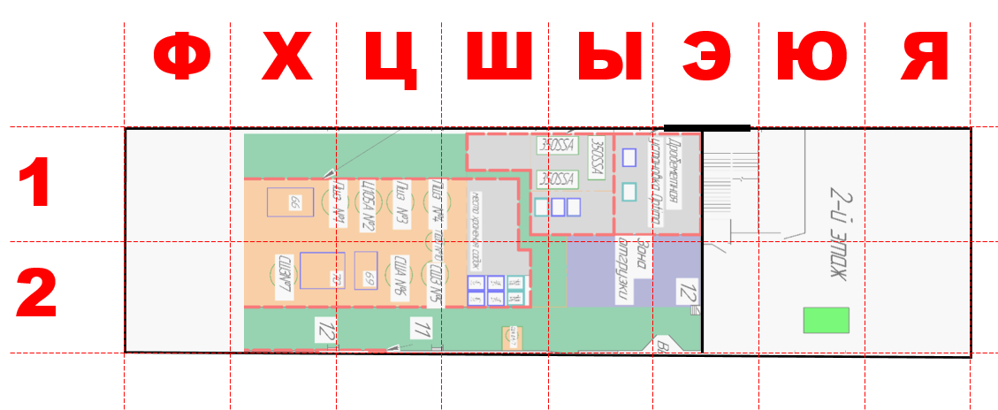

 | Оборудование РИиБ |  |  |  | Рабочее место где находится |  | Выполняемая операция из 1С (какая операция из МК делается на этом оборудование) | Доступный ресурс оборудования |  |  | Дополнительный комментарии (если есть)
п/п | Наименование оборудования | Тип оборудования | Подразделение | Состояние оборудования | Название участка (как сами называете) | Адрес по схеме (номер квадрата где находиться оборудование), если оборудование больше квадрата, то указывается только один из несколько, куда оно попадает |  | Сколько часов работает оборудование в сутки | Сколько сотрудников работает на оборудование в одну смену | график работ на оборудование
1 | Камера дробеметная OPTIMA 10-25-1-3/7.5 зав.№44/61-54, 2008 г.в., Чехия, инв.№000025660/000123 | Дробемёт | Механическая обработка | Рабочий | Дробеструй | 1-Э | Очистка дробеметная | 8 | 1 | 5/2 - 1чел.
2 | Станок ленточнопильный UE-350SSA зав.№07111069, Тайвань 2007 г.в., инв.№000025765/000014 | Пильный | Механическая обработка | Рабочий | Ленточнопильная | 1-Ы | Ленточнопильная | 8 | 1 | 5/2 - 1чел.
3 | Станок ленточнопильный UE-350SA зав.№08011166, Тайвань 2008 г.в., инв.№000023379 | Пильный | Механическая обработка | Рабочий | Ленточнопильная | 1-Ы | Ленточнопильная
4 | Станок ленточнопильный UE-350SSA зав.№11112346, 2011 г.в., инв.№000139669/000018 | Пильный | Механическая обработка | Рабочий | Ленточнопильная | 1-Ы | Ленточнопильная
5 | Печь шахтная США 6.9/7И2 зав.№013832, 2018 г.в., инв.№000524605 | Печи | Механическая обработка | Рабочий | Термообработка | 2-Ш | Азатирование | 11 | 1 | 15/15 - 2чел.
6 | Печь шахтная электрическая ПШЗ 6.15/12 зав.№6144, 2006 г.в., инв.№000025366 | Печи | Механическая обработка | Рабочий | Термообработка | 1-Ц | Отпускная
7 | Печь шахтная СШЗ-8.20/7М зав.№00160, 2013 г.в., инв.№000151537 | Печи | Механическая обработка | Рабочий | Термообработка | 2-Ц | Отпускная
8 | Печь электрическая шахтная №3 ПШЗ 6.15/12 зав.№6614, 06.2007 г.в., инв.№000025365 | Печи | Механическая обработка | Рабочий | Термообработка | 1-Ц | Цеминтация
9 | Печь шахтная Ц105А зав.№1979, инв.№000519415 №2 | Печи | Механическая обработка | Рабочий | Термообработка | 1-Ц | Нагрев под закалку
10 | Печь шахтная СШЗ-6.30/10М1 инв.№000540000 | Печи | Механическая обработка | Рабочий | Термообработка | 1-Х | Нагрев под закалку
11 | Печь шахтная электрическая для азотирования, США 6.15/7 зав.№6143, 2006 г.в., инв.№000046347 | Печи | Механическая обработка | Рабочий | Термообработка | 2-Ц | Азатирование
12 | Печь шахтная электрическая отпускная ПШО 6.6/7 инв.№000234027 | Печи | Механическая обработка | Рабочий | Термообработка | 1-Ц | Отпускная
13 | Печь камерная закалочная ПКМ DM.H&3, Италия, инв.№000046349 | Печи | Механическая обработка | Рабочий | Термообработка | 1-Ш | Отпускная
14 | Печь камерная ПКМ 2.4.2/12,5 зав.№6951, 2007 г.в., инв.№000019991, шт | Печи | Механическая обработка | Рабочий | Термообработка | 1-Ш | Нагрев под закалку
15 | Малярка | Покраска | Механическая обработка | Рабочий | Покраска | 3-Ы | Покраска
16 | Установка ТВЧ CC160MD (15KHZ-30KHZ) с механизацией DLX-SK-2000 зав.№2302160204, инв.№000906611 2023 г.в. | Сварка | Механическая обработка | Рабочий | ТВЧ | 2-Ф | ТВЧ | 8 | 1 | 5/2 - 1чел. | Нет в 1С

47 | Станок для наплавки рабочего инструмента инв.№000148961 | Сварка | Отдел рабочий инструмент и бойки | Рабочий
48 | Аппарат сварочный ESAB Aristo Miq 5000iw зав.№950-742-0176 инв.№000538914 | Сварка | Отдел рабочий инструмент и бойки | Рабочий
49 | Аппарат сварочный инверторный АВРОРА Вектор 2000 23834 №CMV200230600215 | Сварка | Отдел рабочий инструмент и бойки | Рабочий
50 | Станок токарно-винторезный 16К20 зав.№02383, 1974 г.в., инв.№000025385 | Токарный универсальный | Отдел рабочий инструмент и бойки | Рабочий

